Hoja1
IMAGEN DEL CÓDIGO | COSTE COMPUTACIONAL

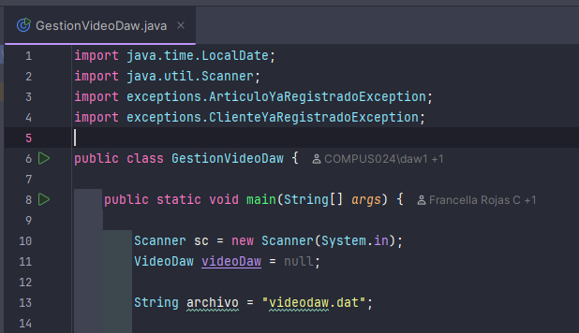 | O (Constante) | COSTE | CANTIDAD
 |  | O(CONSTANTE) | 7
 |  | O (1) | 4
 |  | 2 O(N)
 |  | 2 O (N) + CONSTANTE

 | O (1)

 | O (1)

 | O (1)

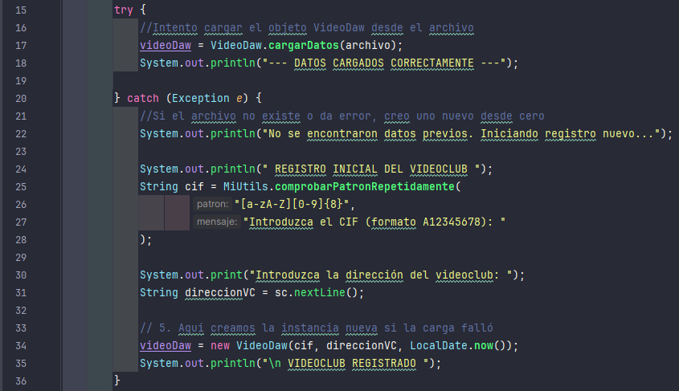 | O (Constante)

 | O (1)

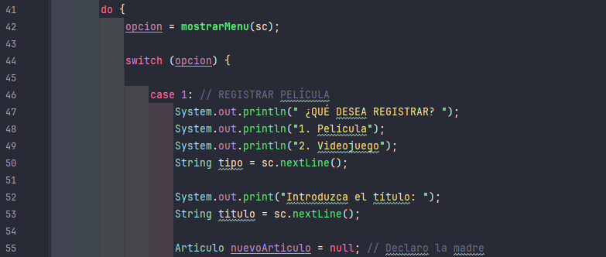 | O (CONSTANTE)

 | Aquí tengo 2 diferentes que son O (Constante) + O (N) + O (Constante)

 | Aquí también tengo 2 diferentes que son O (Constante) + 2 O(N) + O (Constante)

